正常

試験エビデンス |  |  | システム名 | 在庫管理システム | 作成者 | 宇佐美
 |  |  | 業務分類 | Admin
 |  |  | 機能 | 在庫センター情報 | 作成日 | 2025-11-06
 |  |  | 機能ID | IT01F004
項番 |  | 1-1

実行前DB

 |  | 部品在庫テーブル（parts_stock）

 |  | 部品カテゴリ情報テーブル（parts_category_info）

 |  | 在庫センター情報テーブル（center_info）

リクエスト実行

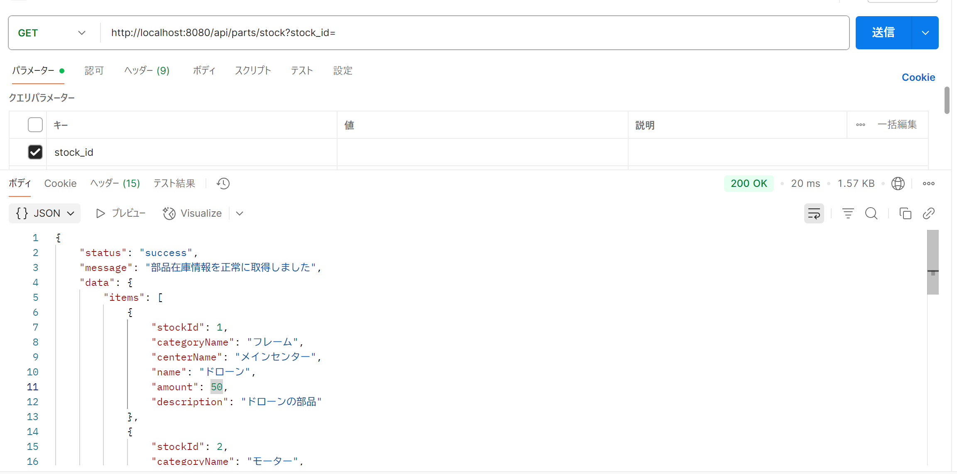



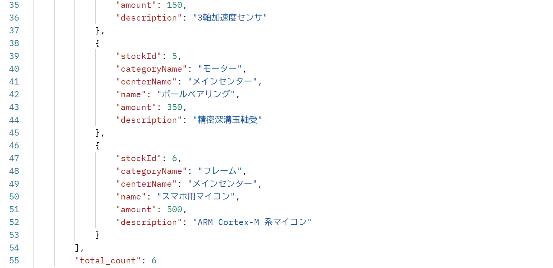

項番 |  | 1-2

実行前DB
 | 部品在庫テーブル（parts_stock）

 | 在庫センター情報テーブル（center_info）

リクエスト実行

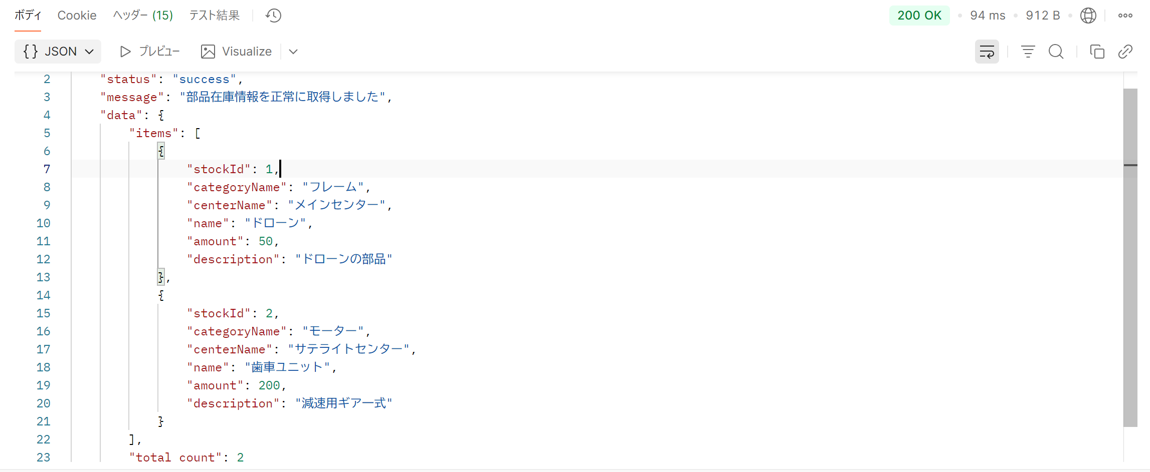

項番 |  | 1-3

実行前DB
 | 部品在庫テーブル（parts_stock）

 | 部品カテゴリ情報テーブル（parts_category_info）

リクエスト実行



項番 |  | 1-4

実行前DB
 | 部品在庫テーブル（parts_stock）

リクエスト実行
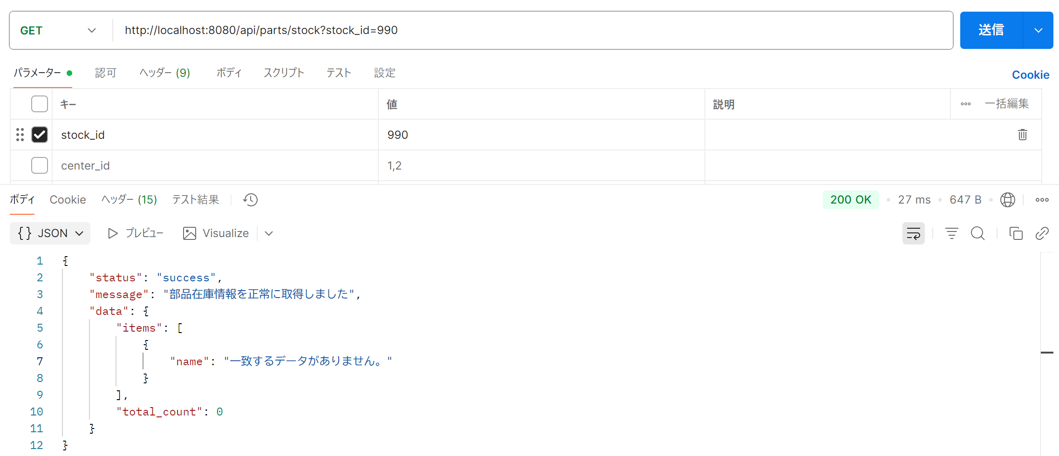

項番 |  | 1-5

実行前DB
 | 部品在庫テーブル（parts_stock）

リクエスト実行

項番 |  | 1-6

実行前DB
 | 部品在庫テーブル（parts_stock）

リクエスト実行



項番 |  | 1-7

実行前DB
 | 部品在庫テーブル（parts_stock）

リクエスト実行

異常
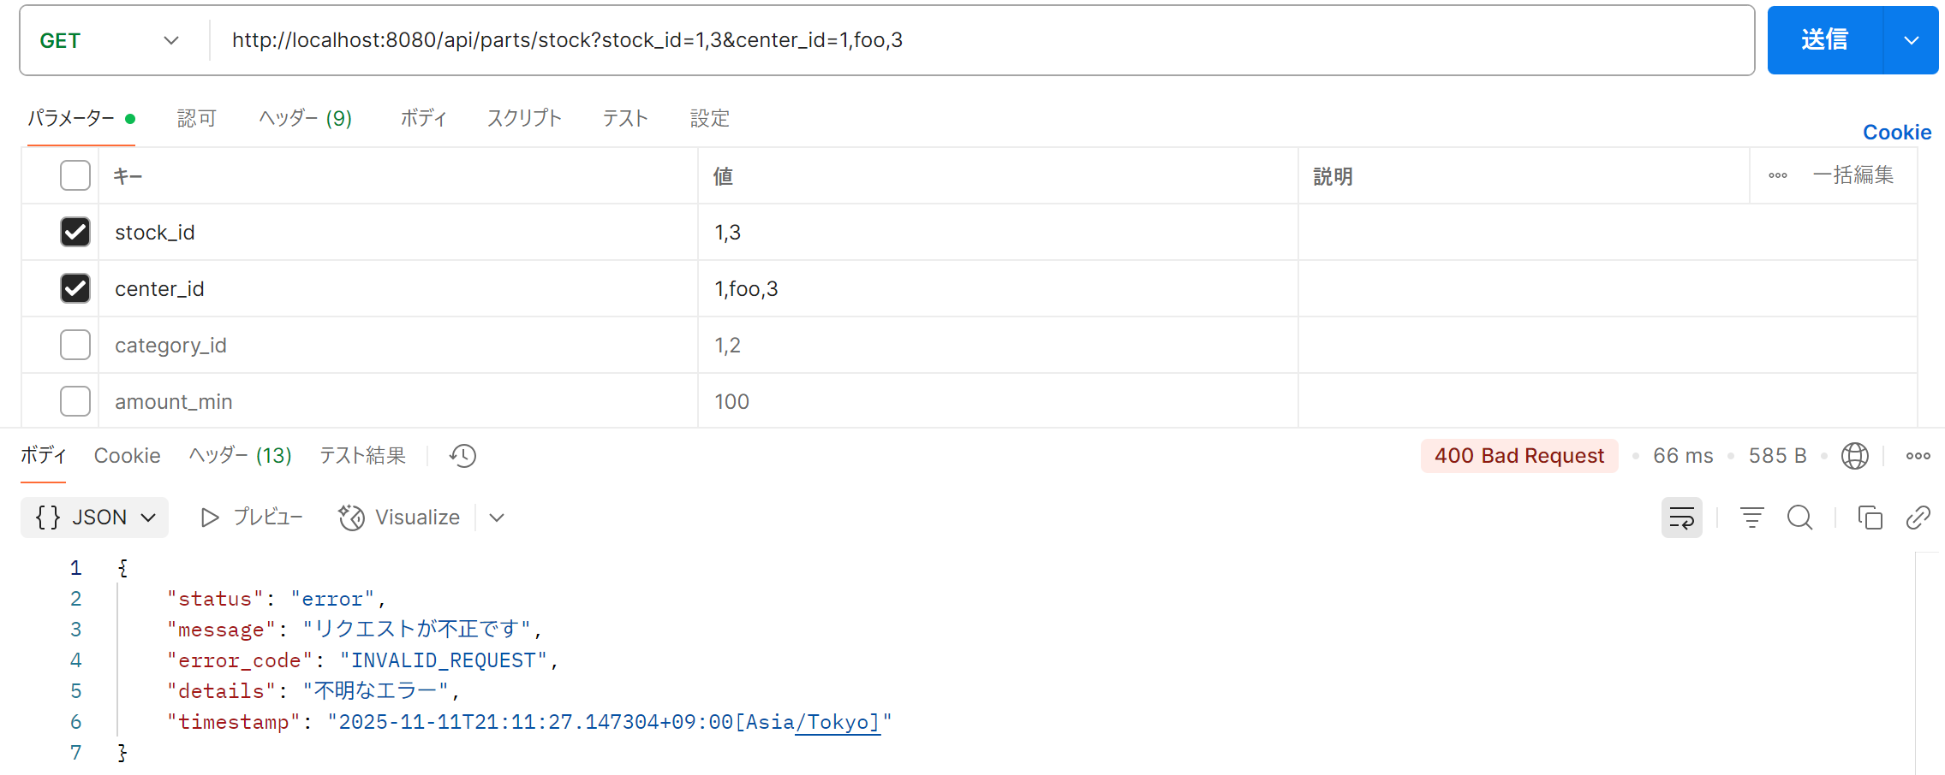
試験エビデンス |  | システム名 | 在庫管理システム | 作成者 | 宇佐美
 |  | 業務分類 | Admin
 |  | 機能 | 在庫センター情報 | 作成日 | 2025-11-06
 |  | 機能ID | IT01F004
項番 | 1-1

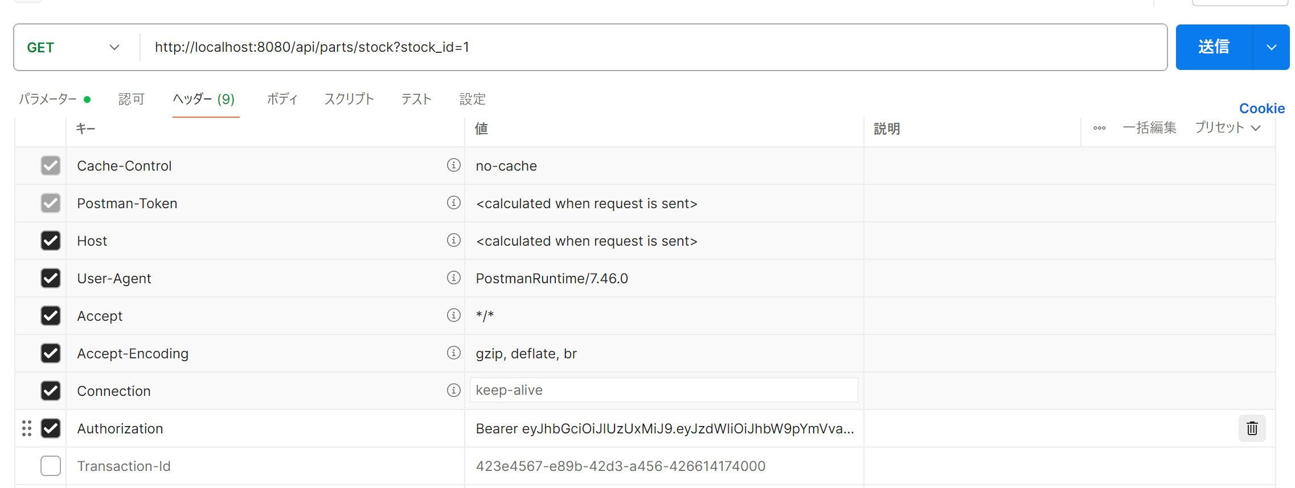

項番 | 1-2

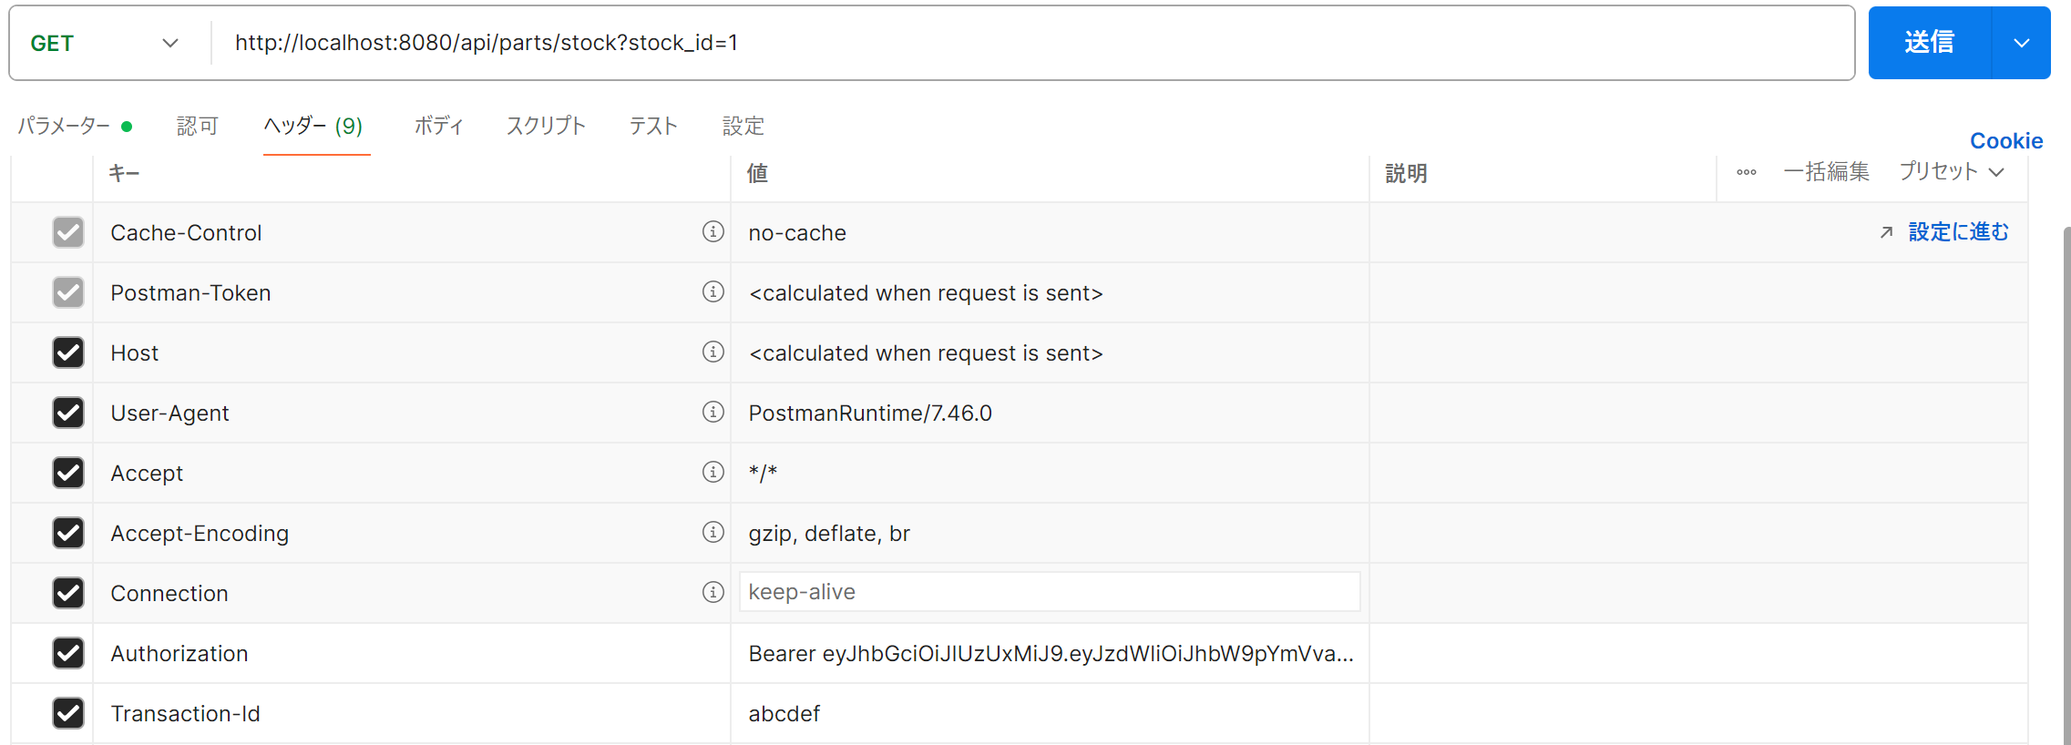

項番 | 1-3

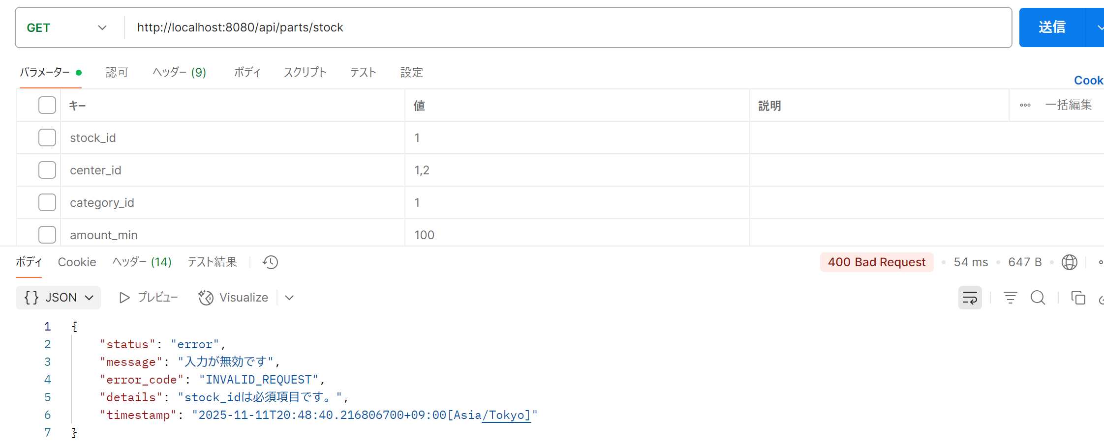

項番 | 1-4


項番 | 1-5

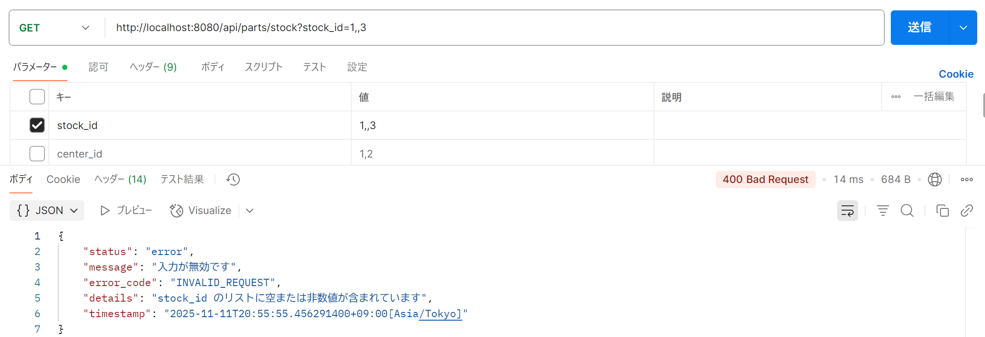

項番 | 1-6

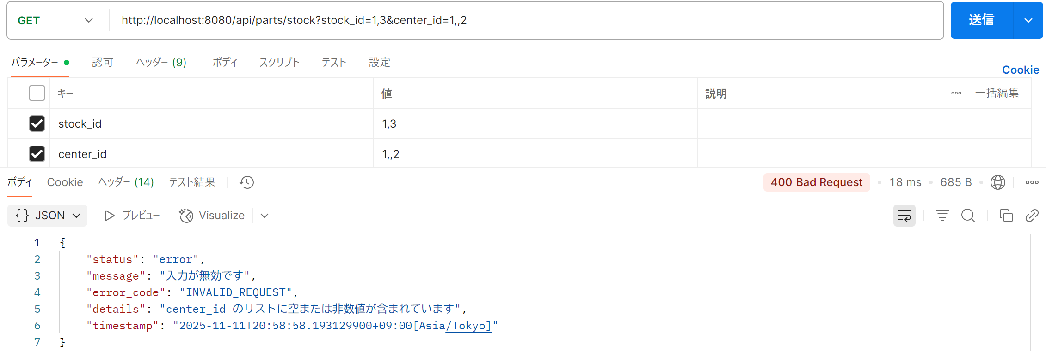

項番 | 1-7



項番 | 1-8

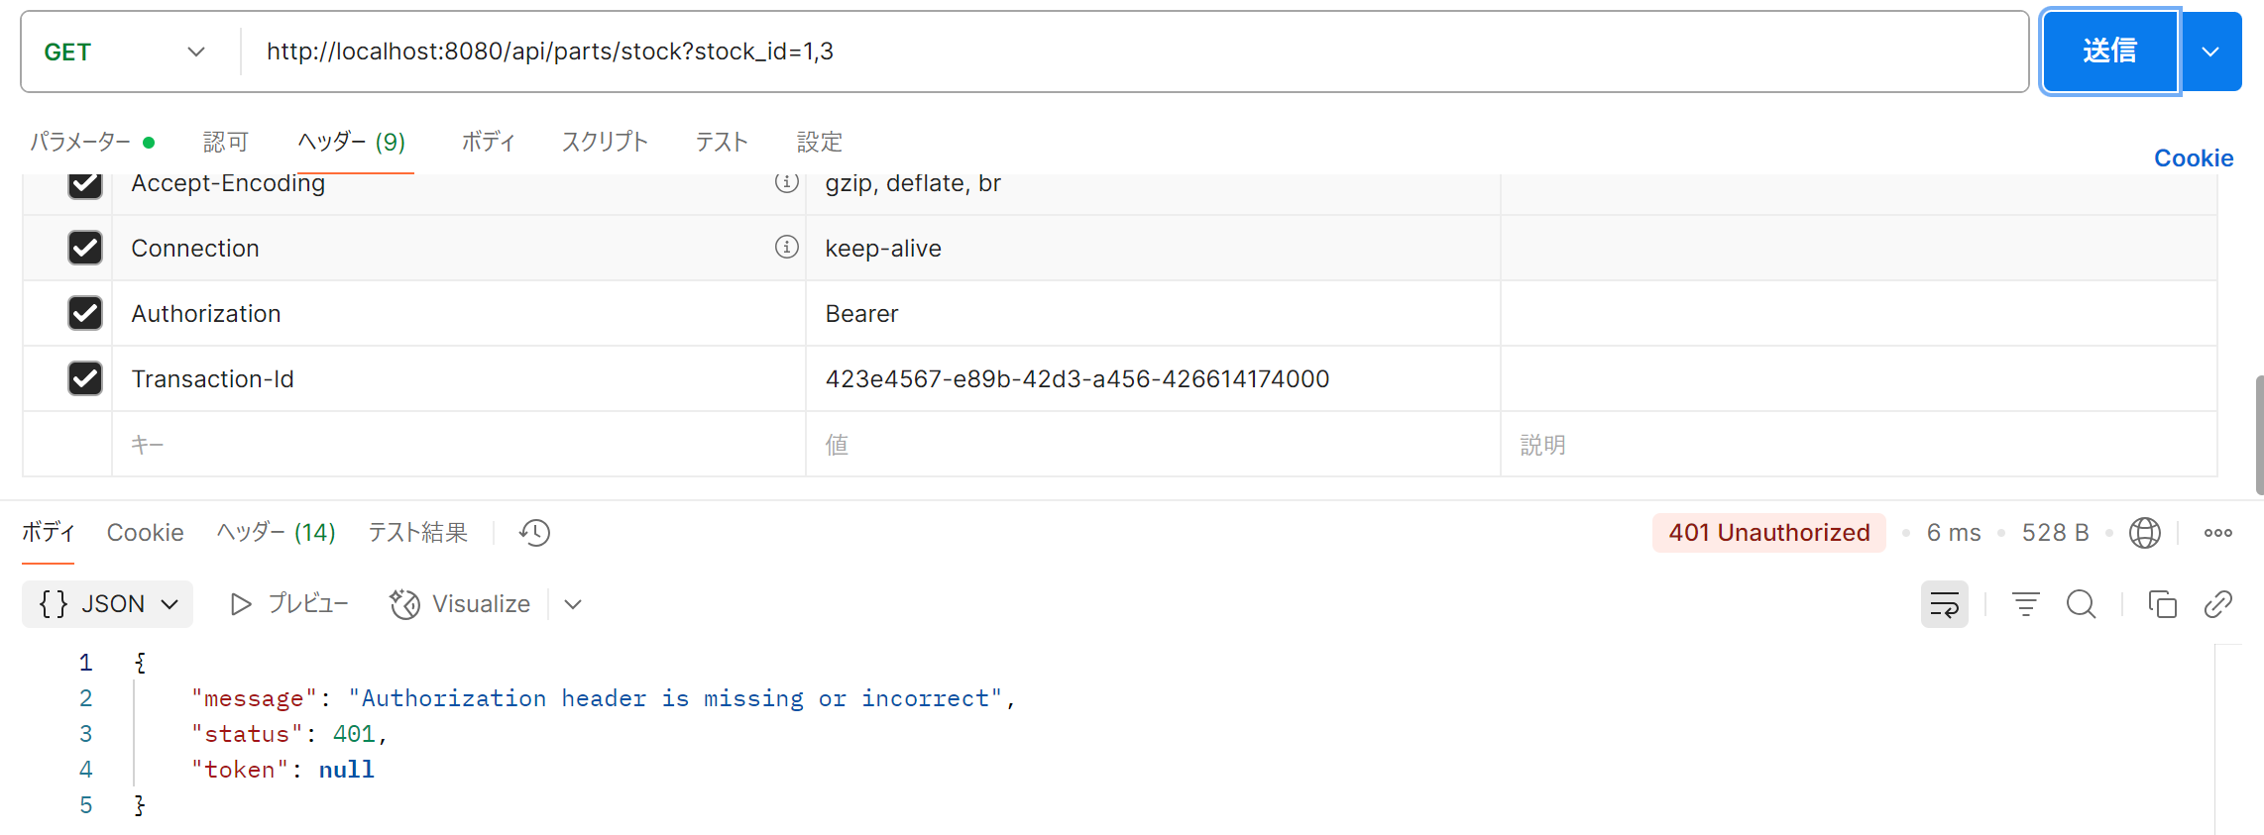

項番 | 1-9

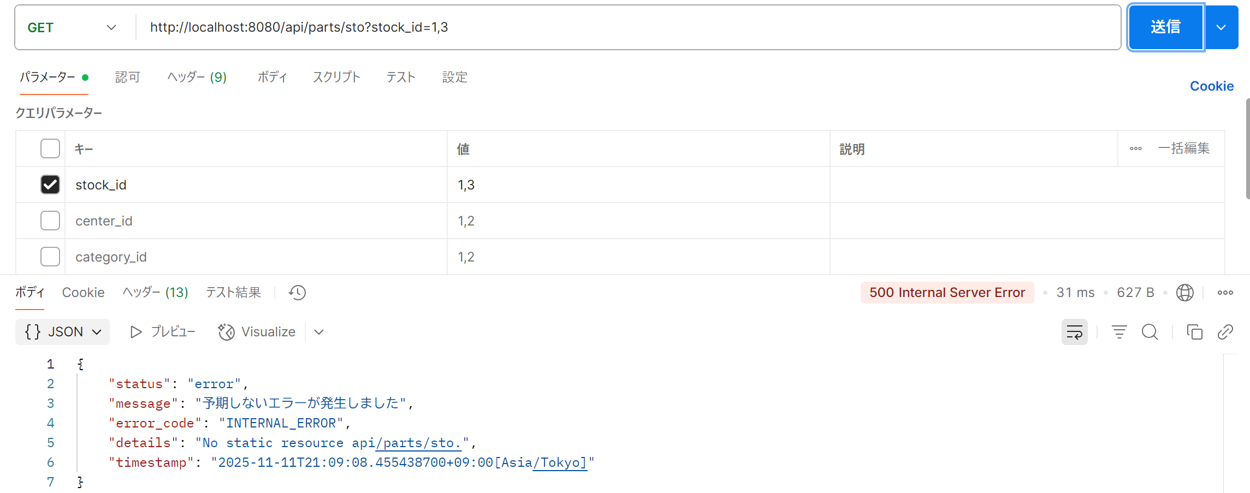

項番 | 1-10

